Technische Daten PL
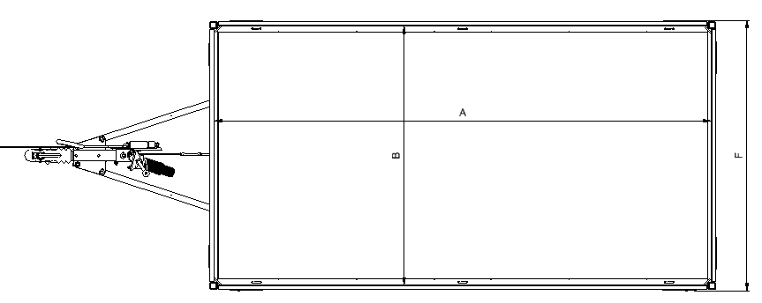

Anhänger auswählen↓
Bezeichnung | Gesamt- tragfähigkeit [kg] | Leergewicht Standard [kg] | Nutzlast netto [kg] | Innen-länge (A)[cm] | Innen-breite (B) [cm] | Ladekanten- höhe (C) [cm] | Deichsel- länge (D) [cm] | Gesamt- länge (E)[cm] | Gesamt- breite (F) [cm] | Gesamt- höhe (G) [cm] | Kupplungs-höhe (H) [cm] | Spurweite (I) [cm]
PL752515 Einzelachse ungebremst | 750 | 256.0 | 494 | 255 | 150 | 62 | 121.0 | 375 | 157 | 93 | 41 | 119.0
PL752517 Einzelachse ungebremst | 750 | 269.0 | 481 | 255 | 170 | 62 | 118.0 | 378 | 177 | 93 | 41 | 139.0
PL752915 Einzelachse ungebremst | 750 | 269.0 | 481 | 290 | 150 | 62 | 121.0 | 410 | 157 | 93 | 41 | 119.0
PL752917 Einzelachse ungebremst | 750 | 282.0 | 468 | 290 | 170 | 62 | 118.0 | 413 | 177 | 93 | 41 | 139.0
PL753215 Einzelachse ungebremst | 750 | 290.0 | 460 | 325 | 150 | 62 | 121.0 | 440 | 157 | 93 | 41 | 119.0
PL753217 Einzelachse ungebremst | 750 | 306.0 | 444 | 325 | 170 | 62 | 118.0 | 443 | 177 | 93 | 41 | 139.0
PL752515 Einzelachse gebremst | 750 | 299.0 | 451 | 255 | 150 | 63 | 126.0 | 380 | 157 | 93 | 43 | 119.0
PL752517 Einzelachse gebremst | 750 | 313.0 | 437 | 255 | 170 | 63 | 123.0 | 383 | 177 | 93 | 43 | 139.0
PL752915 Einzelachse gebremst | 750 | 311.0 | 439 | 290 | 150 | 63 | 126.0 | 415 | 157 | 93 | 43 | 119.0
PL752917 Einzelachse gebremst | 750 | 326.0 | 424 | 290 | 170 | 63 | 123.0 | 418 | 177 | 93 | 43 | 139.0
PL753215 Einzelachse gebremst | 750 | 334.0 | 416 | 325 | 150 | 63 | 126.0 | 450 | 157 | 93 | 43 | 119.0
PL753217 Einzelachse gebremst | 750 | 350.0 | 400 | 325 | 170 | 63 | 123.0 | 453 | 177 | 93 | 43 | 139.0
PL752515 Tandemachse ungebremst | 750 | 306.0 | 444 | 255 | 150 | 62 | 121.0 | 375 | 157 | 93 | 41 | 119.0
PL752517 Tandemachse ungebremst | 750 | 320.0 | 430 | 255 | 170 | 62 | 118.0 | 378 | 177 | 93 | 41 | 139.0
PL752915 Tandemachse ungebremst | 750 | 318.0 | 432 | 290 | 150 | 62 | 121.0 | 410 | 157 | 93 | 41 | 119.0
PL752917 Tandemachse ungebremst | 750 | 333.0 | 417 | 290 | 170 | 62 | 118.0 | 413 | 177 | 93 | 41 | 139.0
PL753215 Tandemachse ungebremst | 750 | 34.0 | 716 | 325 | 150 | 62 | 121.0 | 440 | 157 | 93 | 41 | 119.0
PL753217 Tandemachse ungebremst | 750 | 357.0 | 393 | 325 | 170 | 62 | 118.0 | 443 | 177 | 93 | 41 | 139.0
PL752515 Tandemachse gebremst | 750 | 375.0 | 375 | 255 | 150 | 63 | 126.0 | 380 | 157 | 93 | 43 | 119.0
PL752517 Tandemachse gebremst | 750 | 391.0 | 359 | 255 | 170 | 63 | 123.0 | 383 | 177 | 93 | 43 | 139.0
PL752915 Tandemachse gebremst | 750 | 388.0 | 362 | 290 | 150 | 63 | 126.0 | 415 | 157 | 93 | 43 | 119.0
PL752917 Tandemachse gebremst | 750 | 404.0 | 346 | 290 | 170 | 63 | 123.0 | 418 | 177 | 93 | 43 | 139.0
PL753215 Tandemachse gebremst | 750 | 410.0 | 340 | 325 | 150 | 63 | 126.0 | 450 | 157 | 93 | 43 | 119.0
PL753217 Tandemachse gebremst | 750 | 428.0 | 322 | 325 | 170 | 63 | 123.0 | 453 | 177 | 93 | 43 | 139.0
PL132515 Einzelachse gebremst | 1350 | 312.0 | 1038 | 255 | 150 | 63 | 126.0 | 380 | 157 | 93 | 43 | 119.0
PL132517 Einzelachse gebremst | 1350 | 326.0 | 1024 | 255 | 170 | 63 | 123.0 | 383 | 177 | 93 | 43 | 139.0
PL132915 Einzelachse gebremst | 1350 | 325.0 | 1025 | 290 | 150 | 63 | 126.0 | 415 | 157 | 93 | 43 | 119.0
PL132917 Einzelachse gebremst | 1350 | 340.0 | 1010 | 290 | 170 | 63 | 123.0 | 418 | 177 | 93 | 43 | 139.0
PL133215 Einzelachse gebremst | 1350 | 347.0 | 1003 | 325 | 150 | 63 | 126.0 | 450 | 157 | 93 | 43 | 119.0
PL133217 Einzelachse gebremst | 1350 | 364.0 | 986 | 325 | 170 | 63 | 123.0 | 453 | 177 | 93 | 43 | 139.0
PL202515 Tandemachse gebremst | 2000 | 386.0 | 1614 | 255 | 150 | 63 | 126.0 | 380 | 157 | 93 | 43 | 119.0
PL202517 Tandemachse gebremst | 2000 | 402.0 | 1598 | 255 | 170 | 63 | 123.0 | 383 | 177 | 93 | 43 | 139.0
PL202915 Tandemachse gebremst | 2000 | 399.0 | 1601 | 290 | 150 | 63 | 126.0 | 415 | 157 | 93 | 43 | 119.0
PL202917 Tandemachse gebremst | 2000 | 416.0 | 1584 | 290 | 170 | 63 | 123.0 | 418 | 177 | 93 | 43 | 139.0
PL203215 Tandemachse gebremst | 2000 | 421.0 | 1579 | 325 | 150 | 63 | 126.0 | 450 | 157 | 93 | 43 | 119.0
PL203217 Tandemachse gebremst | 2000 | 440.0 | 1560 | 325 | 170 | 63 | 123.0 | 453 | 177 | 93 | 43 | 139.0

Beschriftungsangaben PL
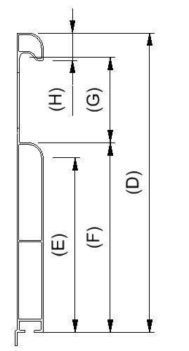

Abmessungen in mm

Anhänger auswählen↓
Bezeichnung | Breite der Bordwand (A) | Länge der Bordwand (B) | Höhe des Bordwande (D) | Höhe der Ebene (E) | Wandhöhe (F) | Höhe der Abstände (G) | Höhe des Firstes (H)
L255cm x H30cm | - | 2497.0 | 300 | 175 | 190 | 90 | 28.0
L290cm x H30cm | - | 2847.0 | 300 | 175 | 190 | 90 | 28.0
L325cm x H30cm | - | 3197.0 | 300 | 175 | 190 | 90 | 28.0
L150cm x H30cm | 1447 | - | 300 | 175 | 190 | 90 | 28.0
L170cm x H30cm | 1647 | - | 300 | 175 | 190 | 90 | 28.0

